ورقة1
المعادلة المستخدمة هي: =COUNTIFS($E$4:$E$19;E4;$D$4:$D$19;D4)=1

م | اسم الكتاب | المؤلف | ملاحظات
1 | عربي | س | كل ده مكتوب باستخدام لوحة المفاتيح؛ وعند تكرار الكتابة باستخدام لوحة المفاتيح أيضا من "3:1" كما في "7:5" تظهر رسالة الخطأ كما في الصورة وهذا مطلوب | 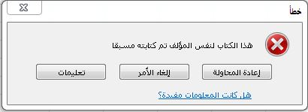
2 | علوم | ص
3 | دين | ع
4
5 | علوم
6 | عربي
7 | دين

8 | عربي | س | ده عن طريق النسخ واللصق ولم يتم منع التكرار ولم تظهر أي رسالة خطأ؛ وهذا غير مطلوب | المطلوب هنا تفعيل منع التكرار أيضا في حالة النسخ واللصق | è
9 | علوم | ص
10 | دين | ع

11 | دين | ل | ده عن طريق الكتابة باستخدام لوحة المفاتيح ولكن نفس الكتاب ولكن لمؤلف آخر فتم السماح ولم تظهر أي رسالة خطأ وهذا مطلوب | تم السماح وهذا مطلوب
12 | علوم | س
13 | عربي | ج

